收费项目表
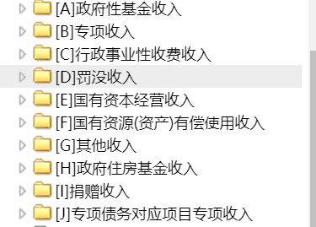
Tab_Name=NT_Bsc_TollItem
名称 | 代码 | 注释 | 数据类型 | 长度 | 必填 | 备注
唯一码 | F_ID | 唯一码 | VARCHAR2(50) | 32 | 是 | 32位的UUID
编码 | F_Code | 编码 | VARCHAR2(30) | 30 | 是
名称 | F_Name | 名称 | VARCHAR2(200) | 200 | 是
收入类别 | F_TollSort | 01-行政事业性收费收入 | VARCHAR2(20) | 20 | 是
 |  | 02-政府性基金收入
 |  | 03-罚没收入
 |  | 04-国有资源（资产）有偿使用收入
 |  | 05-国有资本收益
 |  | 06-彩票公益金收入
 |  | 07-特许经营收入
 |  | 08-中央银行收入
 |  | 09-以政府名义接受的捐赠收入
 |  | 10-主管部门集中收入
 |  | 11-政府收入的利息收入
 |  | 99-其他非税收入
是否涉企项目 | F_IsEnterprises | 20140801扩展；是否涉企项目，0否 1是 | VARCHAR2(1) | 1 | 是 | 行政事业性收费按收费对象分为： 涉企收费、涉农收费、其他收费等三类
开始日期 | F_StartDate | 开始日期 | VARCHAR2(8) | 8 | 是 | 历史表使用
结束日期 | F_EndDate | 结束日期 | VARCHAR2(8) | 8 | 是 | 历史表使用
是否为公共项目 | F_IsPub | 是否为公共项目：0否、1是 | VARCHAR2(1) | 1 | 是 | 暂保留
业务分类 | F_BusType | 0000-不动产 0001-交警业务(车驾管/罚没) 0002-户政 0003-出入境 0004-教育 0005-会计职称考试 0006：专升本考试业务 0007：路政业务 0008：占道停车 0009：殡葬费业务 0010：人事考试业务 9998-所有分类 9999-其他 | VARCHAR2(4) | 4 | 是
备注 | F_Memo | 备注 | VARCHAR2(200) | 200 | 否
状态 | F_Status | 是否停用状态：0正常，1停用 | VARCHAR2(1) | 1 | 是
计量单位 | F_Unit | 收费业务的计量单位 | VARCHAR2(10) | 10 | 是
收费标准 | F_Fee | 收费项目金额 | VARCHAR2(12) | 12 | 否 | 最大7位的整数＋小数点+两位小数
创建时间 | F_CreateTime | 创建时间 | TIMESTAMP |  | 是 | 精确到秒后三位，示例： 2018-01-01 18:25:12:111
最后更新时间 | F_EditTime | 记录最后更新时间 | TIMESTAMP |  | 是 | 精确到秒后三位，示例： 2018-01-01 18:25:12:111

